关系图
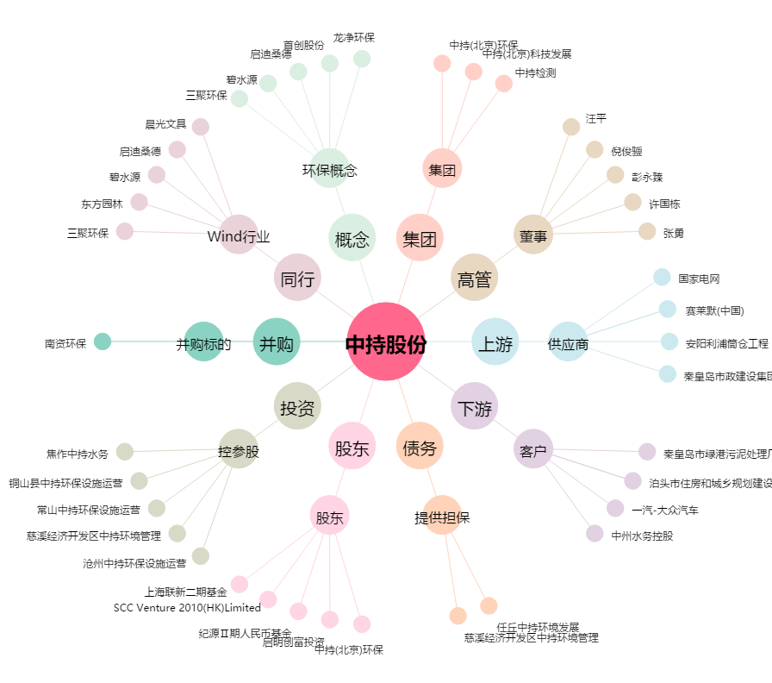
中持股份[603903.SH] - 关系概览图

